Punto1
Categóricas
sex |  |  |  |  |  | CIUDAD DE RESIDENCIA |  |  |  |  |  | habita |  |  |  |  |  | centro
sex | Frecuencia | Porcentaje | Frecuencia | Porcentaje |  | CIUDAD | Frecuencia | Porcentaje | Frecuencia | Porcentaje |  | habita | Frecuencia | Porcentaje | Frecuencia | Porcentaje |  | centro | Frecuencia | Porcentaje | Frecuencia | Porcentaje
 |  |  | acumulada | acumulado |  |  |  |  | acumulada | acumulado |  |  |  |  | acumulada | acumulado |  |  |  |  | acumulada | acumulado
H | 77 | 44.00 | 77 | 44.00 |  | 1 | 55 | 31.43 | 55 | 31.43 |  | R | 66 | 37.71 | 66 | 37.71 |  | PUBLICO | 110 | 62.86 | 110 | 62.86
M | 98 | 56.00 | 175 | 100.00 |  | 2 | 46 | 26.29 | 101 | 57.71 |  | U | 109 | 62.29 | 175 | 100.00 |  | PRIVADO | 65 | 37.14 | 175 | 100.00
 |  |  |  |  |  | 3 | 43 | 24.57 | 144 | 82.29
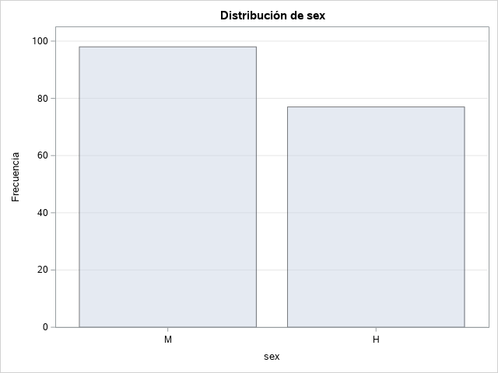
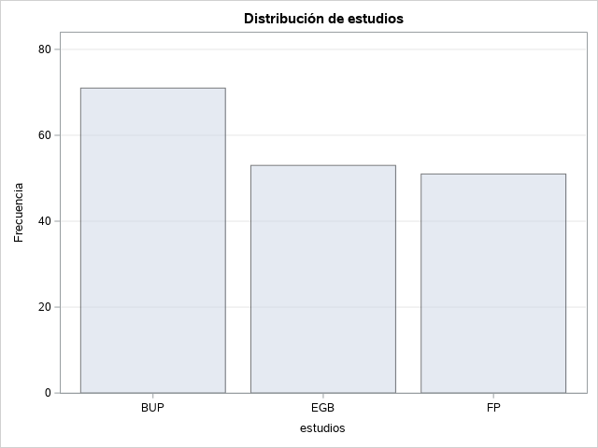
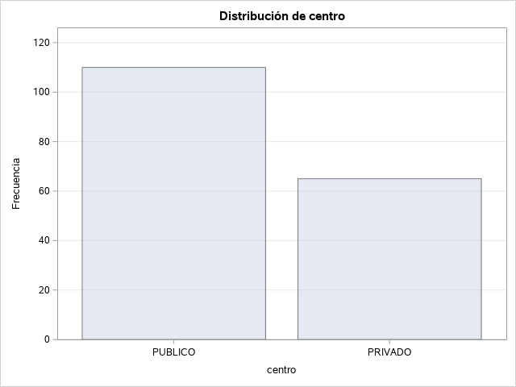
De las tablas concluimos que del total de personas encuestadas hay mayor población de mujeres que de hombres. El hábitat urbano tiene mayor frecuencia con un porcentaje del 62,29%. Así mismo, a las personas que estudian en centro público (110) les corresponde el 62,86%
 |  |  |  |  |  | 4 | 31 | 17.71 | 175 | 100.00

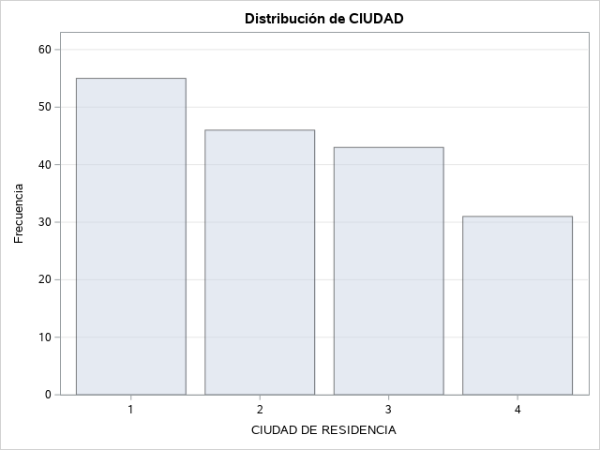

Cuantitativas
Variable: paga (PAGA) |  |  |  |  | Variable: numher (NUMERO DE HERMANOS INCLUIDO SUJETO) |  |  |  |  | Variable: edad (edad) |  |  |  |  | Variable: rendesco (RENDIMIENTO ESCOLAR)

Momentos |  |  |  |  | Momentos |  |  |  |  | Momentos |  |  |  |  | Momentos
N | 175 | Sumar pesos | 175 |  | N | 175 | Sumar pesos | 175 |  | N | 175 | Sumar pesos | 175 |  | N | 175 | Sumar pesos | 175
Media | 210,971,429 | Observ suma | 3692 |  | Media | 269,142,857 | Observ suma | 471 |  | Media | 157,542,857 | Observ suma | 2757 |  | Media | 637,714,286 | Observ suma | 1116
Desviación std | 18,756,355 | Varianza | 351,800,854 |  | Desviación std | 142,501,692 | Varianza | 203,067,323 |  | Desviación std | 181,379,498 | Varianza | 328,985,222 |  | Desviación std | 120,608,746 | Varianza | 145,464,696
Asimetría | 324,016,401 | Curtosis | 111,900,761 |  | Asimetría | 110,140,275 | Curtosis | 112,423,562 |  | Asimetría | -0.1718978 | Curtosis | -0.1516839 |  | Asimetría | -0.3438303 | Curtosis | 0.14963187
SC no corregida | 139104 | SC corregida | 612,133,486 |  | SC no corregida | 1621 | SC corregida | 353,337,143 |  | SC no corregida | 44007 | SC corregida | 572,434,286 |  | SC no corregida | 7370 | SC corregida | 253,108,571
Coef. variación | 889,047,164 | Media error std | 141,784,717 |  | Coef. variación | 529,464,887 | Media error std | 0.10772115 |  | Coef. variación |  |  |  |  | Coef. variación | 189,126,618 | Media error std | 0.09117164
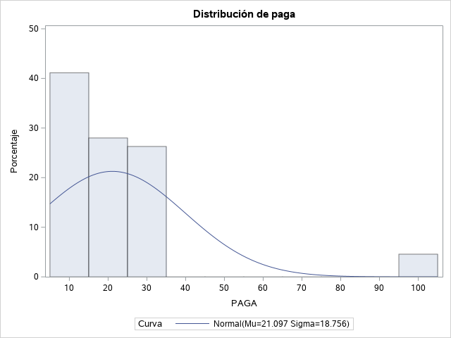
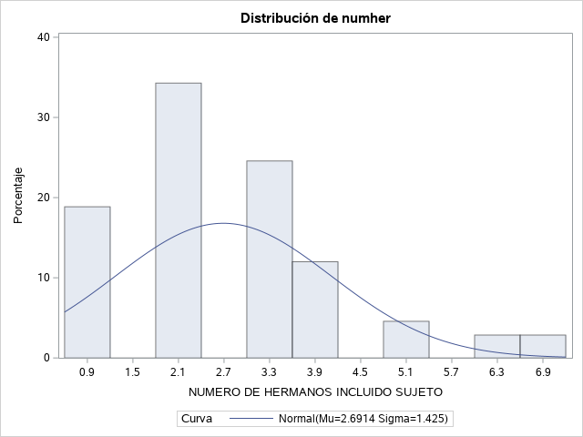
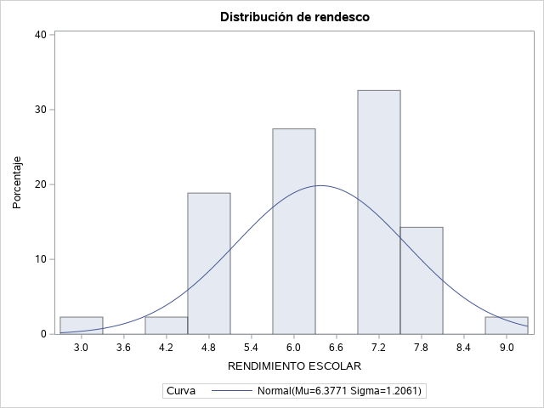
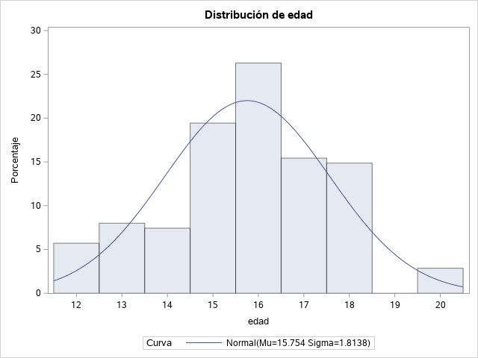

Gráficamente, la única variable que pareciera llevar una distribución normal es Edad, pero tiene una asimetría de -0,17 y un alargamiento a derecha de -0,15.

Percentiles

Cuantiles (Definición 5)
Nivel | Cuantil
95% | 30
75% Q3 | 25
50% Mediana | 16

Punto4
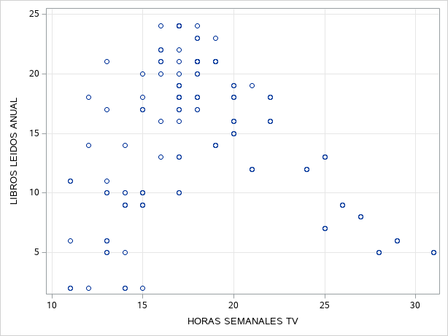
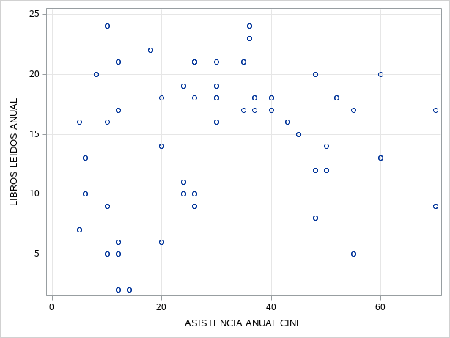
TABLA 1
 |  |  | centro |  | Todo |  | Nótese inicialmente que la mayor cantidad de personas estudian en centros Urbanos y son hombres.
 |  |  | PUBLICO | PRIVADO |  |  | La menor frecuencia corresponde a Hombres en hábitat rural y centro EGB
 |  |  | N | N | N |  | Por otro lado, hay buena cantidad de mujeres en general que estudian en los diferentes hábitats sin importar los centros de estudio.
sex | habita | estudios | 1 | 1 | 2
H | R | EGB
 |  | BUP | 9 | 9 | 18
 |  | FP | 3 | . | 3
 | U | EGB | 21 | 2 | 23
 |  | BUP | 11 | 4 | 15
 |  | FP | 15 | 1 | 16
M | R | EGB | 2 | 7 | 9
 |  | BUP | 11 | 9 | 20
 |  | FP | 7 | 7 | 14
 | U | EGB | 16 | 3 | 19
 |  | BUP | 8 | 10 | 18
 |  | FP | 6 | 12 | 18
Todo |  |  | 110 | 65 | 175

TABLA 2
 |  |  | NIVEL DE ESTUDIOS PADRES |  |  |  | Todo
 |  |  | SIN ESTUDIOS | PRIMARIOS | SECUNDARIOS | SUPERIORES |  |  | Con la intención de analizar el nivel de estudio de los padres y como esto influye en los hijos, observamos que de las 2 personas que están en hábitat rural y centro EGB, tan sólo 1 padre tiene la secundaria y por el contrario 1 no tiene estudios. Sin embargo, en el hábitat urbano, 31 personas tienen estudios superiores y 48 tienen al menos la primaria.
 |  |  | N | N | N | N | N
sex | habita | estudios | 1 | . | 1 | . | 2
H | R | EGB
 |  | BUP | 9 | . | 9 | . | 18
 |  | FP | . | . | 3 | . | 3
 | U | EGB | 4 | . | 9 | 10 | 23
 |  | BUP | 2 | 3 | 7 | 3 | 15
 |  | FP | 3 | 11 | 2 | . | 16
M | R | EGB | . | 7 | 1 | 1 | 9
 |  | BUP | . | 6 | 11 | 3 | 20
 |  | FP | . | . | 7 | 7 | 14
 | U | EGB | 2 | 2 | 13 | 2 | 19
 |  | BUP | . | 8 | 7 | 3 | 18
 |  | FP | 1 | 11 | 4 | 2 | 18
Todo |  |  | 22 | 48 | 74 | 31 | 175

TABLA 3
 |  | NIVEL DE ESTUDIOS PADRES |  |  |  | Todo
 |  | SIN ESTUDIOS | PRIMARIOS | SECUNDARIOS | SUPERIORES
 |  | N | N | N | N | N
sex | estudios | 5 | . | 10 | 10 | 25 |  | Quitando ahora el hábitat, en general la mayor cantidad de personas tienen al menos estudios secundarios.
H | EGB
 | BUP | 11 | 3 | 16 | 3 | 33
 | FP | 3 | 11 | 5 | . | 19
M | EGB | 2 | 9 | 14 | 3 | 28
 | BUP | . | 14 | 18 | 6 | 38
 | FP | 1 | 11 | 11 | 9 | 32
Todo |  | 22 | 48 | 74 | 31 | 175

GRÁFICOS

